Возвраты
 |  | Обновлено: Friday 15 September 2017 12:26:56 |  |  |  |  |  |  | ПРЕДОПЛАТА | ИТОГО:
 |  |  |  |  |  |  |  |  | 0.00 | 0
 |  | Адрес: Москва, ул. Монтажная д.2а Телефоны : 8(495) 775-44-73, 775-44-74, 799-08-87 http://www.psfarfor.ru E-mail: info@psf-group.ru |  |  |  |  |  |  | СКИДКА:
 |  |  |  |  |  |  |  |  | 0.00

Код | Артикул | Фото | Описание | Кол-во в коробке | Базовая цена | Цена | Цена по предоплате | Кол-во на остатке | Заявка шт. | Сумма | Штрихкод
22-21090 | L12-LX020 | 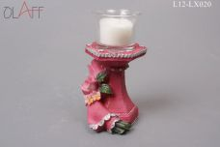 Нажмите чтобы увеличить |  | 72.00 | 112,20 | 0 | 0 | 72 шт. | 0.00 | 0 | 5236000120201
22-21092 | L12-LX022 | 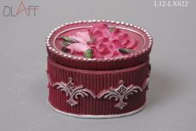 Нажмите чтобы увеличить | шкатулка 8см | 72.00 | 93,50 | 0 | 0 | 34 шт. | 0.00 | 0 | 5236000120225
22-21094 | L12-LX024 | 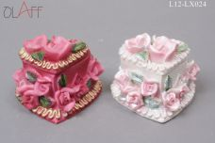 Нажмите чтобы увеличить | шкатулка 6см | 144.00 | 69,82 | 0 | 0 | 288 шт. | 0.00 | 0 | 5236000120249
22-21110 | L12-LX029 |  Нажмите чтобы увеличить | фоторамка 14см | 144.00 | 68,58 | 0 | 0 | 2 шт. | 0.00 | 0 | 5236000120294
22-21138 | LWG07349 | 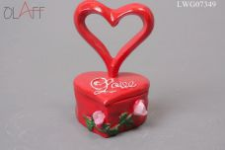 Нажмите чтобы увеличить | копилка СЕРДЦЕ 8см | 192.00 | 77,30 | 0 | 0 | 190 шт. | 0.00 | 0 | 5236000073491
22-21145 | LWG07654 | 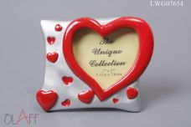 Нажмите чтобы увеличить | фоторамка 7,5см | 240.00 | 72,32 | 0 | 0 | 1190 шт. | 0.00 | 0 | 5236000076546
265-38603 | 0052-001 | 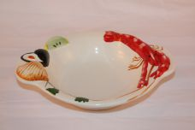 Нажмите чтобы увеличить | салатник | 24.00 | 82,00 | 0 | 0 | 2 шт. | 0.00 | 0
84-27852 | 1-600380-1 | 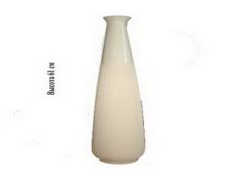 Нажмите чтобы увеличить | ваза | 8.00 | 376,20 | 0 | 0 | 46 шт. | 0.00 | 0
84-27853 | 1-600380-2 | 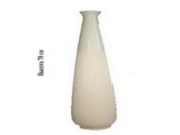 Нажмите чтобы увеличить | ваза | 6.00 | 549,12 | 0 | 0 | 21 шт. | 0.00 | 0
84-27854 | 1-600380-3 | 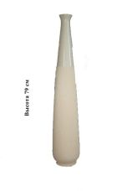 Нажмите чтобы увеличить | ваза | 2.00 | 691,20 | 0 | 0 | 7 шт. | 0.00 | 0
265-36384 | 11MP-A125-4 | 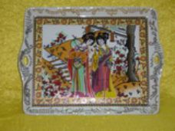 Нажмите чтобы увеличить | Чайник заварочный. Объем 600 мл. Обводная золотосодержащая деколь, роспись золотом по всему изделию. Материал: фарфор. | 24.00 | 337,87 | 0 | 0 | 60 шт. | 0.00 | 0
265-36418 | 13MP125-4 |  Нажмите чтобы увеличить | Поднос. Обводная золотосодержащая деколь, роспись золотом по всему изделию. Размеры: 27см.*22см. Материал: фарфор. | 24.00 | 448,33 | 0 | 0 | 55 шт. | 0.00 | 0
265-35886 | 203 | 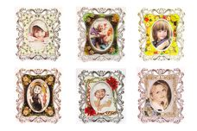 Нажмите чтобы увеличить | Фоторамка на магните. Микс: 12 видов в коробе. Размер: 3х5,5 см. Материал: пластмасса | 480.00 | 31,19 | 0 | 0 | 832 шт. | 0.00 | 0 | 9184101379621
265-35887 | 204 | 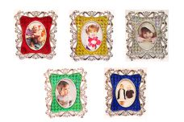 Нажмите чтобы увеличить | Фоторамка на магните. Микс: 5 видов в коробе. Размер: 3х5,5 см. Материал: пластмасса | 480.00 | 31,19 | 0 | 0 | 1970 шт. | 0.00 | 0 | 9184201379620
265-36474 | 3001-A | 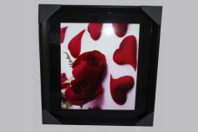 Нажмите чтобы увеличить | Картина. 54 см.*44 см. | 16.00 | 428,84 | 0 | 0 | 306 шт. | 0.00 | 0
265-36736 | 36736 | 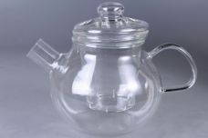 Нажмите чтобы увеличить | чайник 0,7 | 16.00 | 316,76 | 0 | 0 | 452 шт. | 0.00 | 0
265-37779 | 403121 | 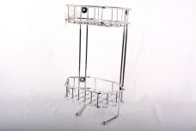 Нажмите чтобы увеличить | держатель д/туалет.бумаги | 6.00 | 231,28 | 0 | 0 | 18 шт. | 0.00 | 0
265-37782 | 403138 | 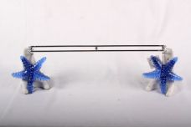 Нажмите чтобы увеличить | подставка п/туалет.принадлежности | 1.00 | 85,65 | 0 | 0 | 28 шт. | 0.00 | 0
265-39595 | 54322В | 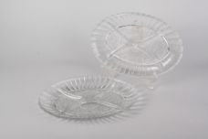 Нажмите чтобы увеличить | Набор 2-х менажниц | 1.00 | 83,30 | 0 | 0 | 3 шт. | 0.00 | 0
84-27881 | 600301-2 | 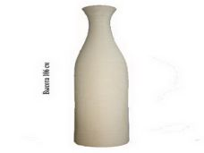 Нажмите чтобы увеличить | ваза | 2.00 | 978,02 | 0 | 0 | 15 шт. | 0.00 | 0 | 6900000076668
265-35889 | 6510 | 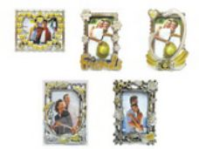 Нажмите чтобы увеличить | Фоторамки "Нежность". Микс: 5 видов в коробе. Размер: 9х13 см. Материал: пластмасса | 144.00 | 42,89 | 0 | 0 | 662 шт. | 0.00 | 0 | 9185501379624
265-38646 | 871-187 | 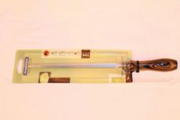 Нажмите чтобы увеличить | мусат Tramontina Polywood 8" коричневый | 1.00 | 250,00 | 0 | 0 | 6 шт. | 0.00 | 0
265-35888 | 8802 | 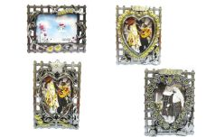 Нажмите чтобы увеличить | Фоторамки "Сердце". Микс: 4 вида в коробе. Размер: 9х13 см. Материал: пластмасса | 144.00 | 42,89 | 0 | 0 | 391 шт. | 0.00 | 0 | 9184701379625
265-38539 | 93-SI-CU-04.2 | 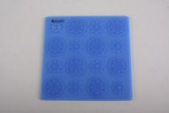 Нажмите чтобы увеличить | прихватка-подставка Цветы | 48.00 | 90,63 | 0 | 0 | 5 шт. | 0.00 | 0 | 2800026007025
265-38540 | 93-SI-CU-04.5 | 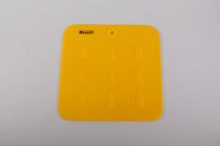 Нажмите чтобы увеличить | прихватка-подставка Кухня | 96.00 | 68,18 | 0 | 0 | 14 шт. | 0.00 | 0 | 2800026007032
265-38546 | 93-SI-CU-09 |  Нажмите чтобы увеличить | приспособление д/чистки чеснока Silicone 3,5х13 | 324.00 | 35,43 | 0 | 0 | 43 шт. | 0.00 | 0 | 2800026020444
265-38547 | 93-SI-CU-10 | 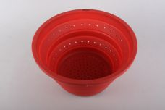 Нажмите чтобы увеличить | дуршлаг складной Silicone, 25x25x3 | 25.00 | 387,14 | 0 | 0 | 52 шт. | 0.00 | 0 | 2800026040275
265-38549 | 93-SI-CU-17 | 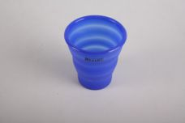 Нажмите чтобы увеличить | стакан складной 200мл | 120.00 | 66,62 | 0 | 0 | 30 шт. | 0.00 | 0 | 2800026008817
265-38550 | 93-SI-CU-25.1 | 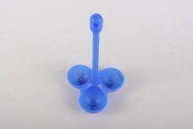 Нажмите чтобы увеличить | подставка д/варки яиц Трио | 47.00 | 86,98 | 0 | 0 | 45 шт. | 0.00 | 0 | 2800026001498
265-38552 | 93-SI-CU-28 | 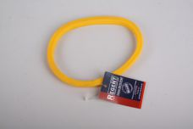 Нажмите чтобы увеличить | форма д/яичницы 11х14см Silicone | 200.00 | 18,86 | 0 | 0 | 132 шт. | 0.00 | 0 | 2800026049056
265-38554 | 93-SI-FO-102 | 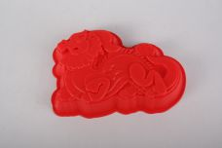 Нажмите чтобы увеличить | форма д/выпечки Дракон 20х14х3,8см | 96.00 | 62,12 | 0 | 0 | 53 шт. | 0.00 | 0 | 2800026026989
265-38560 | 93-SI-FO-16.9 | 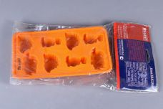 Нажмите чтобы увеличить | форма д/льда Динозаврики 19,5х10,5х2,5см | 36.00 | 74,23 | 0 | 0 | 32 шт. | 0.00 | 0 | 2800026012685
265-38561 | 93-SI-FO-31 | 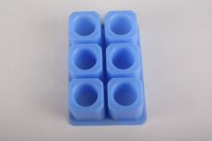 Нажмите чтобы увеличить | форма д/изготовления ледяных стопок Silicone 6х50мл | 65.00 | 121,43 | 0 | 0 | 36 шт. | 0.00 | 0 | 2800026003706
265-38563 | 93-SI-FO-55 | 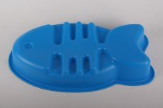 Нажмите чтобы увеличить | форма д/выпечки Рыбка 36х19х6 | 28.00 | 111,34 | 0 | 0 | 61 шт. | 0.00 | 0 | 2800026001023
265-38564 | 93-SI-FO-65 | 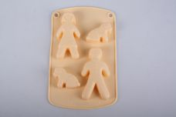 Нажмите чтобы увеличить | форма д/выпечки Прогулка 21х13х2 | 60.00 | 69,39 | 0 | 0 | 32 шт. | 0.00 | 0 | 2900100201131
265-38565 | 93-SI-FO-72 | 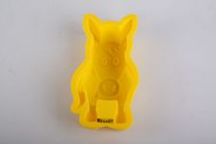 Нажмите чтобы увеличить | форма д/выпечки Мустанг 19х11х4,5 | 40.00 | 45,17 | 0 | 0 | 125 шт. | 0.00 | 0 | 2800026006608
265-38568 | 93-SI-FO-86 | 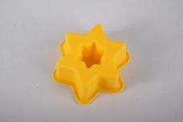 Нажмите чтобы увеличить | форма д/выпечки Звездочка 9х9х4см | 48.00 | 40,34 | 0 | 0 | 213 шт. | 0.00 | 0 | 2800026012708
265-38569 | 93-SI-FO-88 | 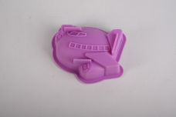 Нажмите чтобы увеличить | форма д/выпечки Самолетик 9х12х4см | 144.00 | 41,05 | 0 | 0 | 57 шт. | 0.00 | 0 | 2800026012722
265-38570 | 93-SI-FO-89 | 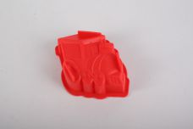 Нажмите чтобы увеличить | форма д/выпечки Локомотив 10х13х4см | 144.00 | 36,93 | 0 | 0 | 74 шт. | 0.00 | 0 | 2800026012739
265-38573 | 93-SI-FO-95 | 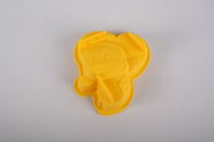 Нажмите чтобы увеличить | форма д/выпечки Пчелка 13х12х4 | 48.00 | 40,34 | 0 | 0 | 31 шт. | 0.00 | 0 | 2800026012784
265-38574 | 93-SI-FO-96 | 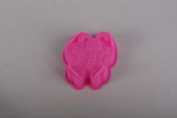 Нажмите чтобы увеличить | форма д/выпечки Мотылек 11х10х4см | 144.00 | 41,05 | 0 | 0 | 42 шт. | 0.00 | 0 | 2800026012791
265-38575 | 93-SI-FO-97 | 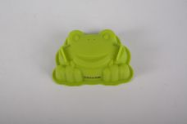 Нажмите чтобы увеличить | форма д/выпечки Лягушонок 9х12х4см | 48.00 | 40,34 | 0 | 0 | 12 шт. | 0.00 | 0 | 2800026012807
265-38577 | 93-SI-FO-99 | 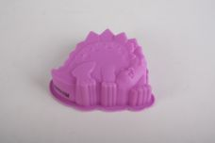 Нажмите чтобы увеличить | форма д/выпечки Стегозавр 10х13х4см | 144.00 | 40,34 | 0 | 0 | 235 шт. | 0.00 | 0 | 2800026012821
265-38578 | 93-SI-S-11 | 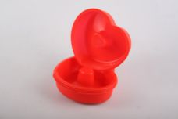 Нажмите чтобы увеличить | набор (4) формы д/выпечки "Сердечки" 11х3см | 30.00 | 135,04 | 0 | 0 | 76 шт. | 0.00 | 0 | 2800026008435
265-38579 | 93-SI-S-12 | 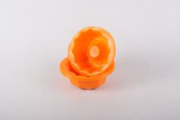 Нажмите чтобы увеличить | набор (4) формы д/выпечки "Кексик" 13х11,5х4см | 30.00 | 135,04 | 0 | 0 | 65 шт. | 0.00 | 0 | 2200000043924
265-35885 | B02 | 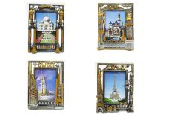 Нажмите чтобы увеличить | Фоторамки "Города". Микс: 4 вида в коробе. Размер: 9х13 см. Материал: пластмасса | 144.00 | 42,89 | 0 | 0 | 603 шт. | 0.00 | 0
265-36190 | BT32023-C | 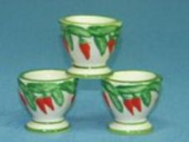 Нажмите чтобы увеличить | Подставка под яйцо "Перец Чили". Размер: 6*6*5,5 см. Материал: доломит. | 192.00 | 19,50 | 0 | 0 | 1 шт. | 0.00 | 0 | 2350123320232
265-35999 | CA 1301 | 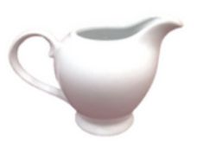 Нажмите чтобы увеличить | Молочник. Высококачественный белоснежный фарфор.Объем:280мл. | 36.00 | 85,25 | 0 | 0 | 1432 шт. | 0.00 | 0 | 8553689689407
265-35894 | MD-D3 | 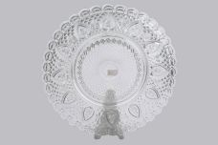 Нажмите чтобы увеличить | Блюдо.D-30 см.Материал: стекло | 8.00 | 163,74 | 0 | 0 | 1825 шт. | 0.00 | 0 | 6901100260070
265-37771 | PANO-01 | 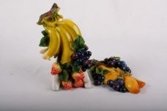 Нажмите чтобы увеличить | панно | 1.00 | 38,94 | 0 | 0 | 14 шт. | 0.00 | 0
265-38626 | SH 25-32973R/W | 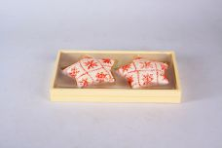 Нажмите чтобы увеличить | набор свечей Звёздочка 2шт, 25x22,5x14,5 | 36.00 | 50,00 | 0 | 0 | 15 шт. | 0.00 | 0
265-35891 | ST0695 | 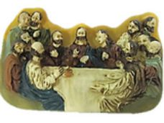 Нажмите чтобы увеличить | Магнит. Размеры: 8*1,2*5 см. Материал: полистоун | 288.00 | 51,47 | 0 | 0 | 183 шт. | 0.00 | 0 | 8000001991323
265-35890 | ST0696 | 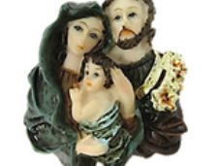 Нажмите чтобы увеличить | Магнит. Размеры: 8*2*6,5 см. Материал: полистоун | 240.00 | 48,74 | 0 | 0 | 622 шт. | 0.00 | 0 | 8000001991330
265-35908 | T5043F |  Нажмите чтобы увеличить | Набор емкостей для хранения продуктов (D1: 20*12см.) с герметичной крышкой. Материал: фарфор. Подходят для сохранения всех типов продуктов, при этом гарантируюется полное отсутствие посторонних запахов. | 12.00 | 246,91 | 0 | 0 | 5 шт. | 0.00 | 0
265-35904 | Y 248 CA 3463 |  Нажмите чтобы увеличить | Набор для специй. Высококачественный белоснежный фарфор. | 72.00 | 69,27 | 0 | 0 | 2172 шт. | 0.00 | 0 | 8553689689612
265-36767 | Д3-01 |  Нажмите чтобы увеличить | тарелка большая - васильки 26см стекло | 12.00 | 70,77 | 0 | 0 | 42 шт. | 0.00 | 0 | 4606065012284
265-36768 | Д3-02 |  Нажмите чтобы увеличить | тарелка большая - виноград 26 см, стекло | 12.00 | 70,77 | 0 | 0 | 48 шт. | 0.00 | 0
265-36769 | Д3-03 |  Нажмите чтобы увеличить | тарелка большая - вишня 26см, стекло | 12.00 | 70,77 | 0 | 0 | 60 шт. | 0.00 | 0
265-36770 | Д3-04 |  Нажмите чтобы увеличить | тарелка большая - георгины 26см, стекло | 12.00 | 70,77 | 0 | 0 | 81 шт. | 0.00 | 0
265-36771 | Д3-05 |  Нажмите чтобы увеличить | тарелка большая - гербера 26см, стекло | 12.00 | 70,77 | 0 | 0 | 144 шт. | 0.00 | 0
265-36772 | Д3-06 |  Нажмите чтобы увеличить | тарелка большая 26см - клубника, стекло | 12.00 | 70,77 | 0 | 0 | 144 шт. | 0.00 | 0 | 4606065012291
265-36773 | Д3-07 |  Нажмите чтобы увеличить | тарелка большая 26см- космея, стекло | 12.00 | 70,77 | 0 | 0 | 12 шт. | 0.00 | 0
265-36774 | Д3-08 |  Нажмите чтобы увеличить | тарелка большая 26см- луговые цветы, стекло | 12.00 | 70,77 | 0 | 0 | 57 шт. | 0.00 | 0
265-36775 | Д3-09 |  Нажмите чтобы увеличить | тарелка большая 26см- мак, стекло | 12.00 | 70,77 | 0 | 0 | 156 шт. | 0.00 | 0
265-36776 | Д3-10 |  Нажмите чтобы увеличить | тарелка большая 26см- марго, стекло | 12.00 | 70,77 | 0 | 0 | 156 шт. | 0.00 | 0
265-36777 | Д3-11 |  Нажмите чтобы увеличить | тарелка большая 26см- розочка, стекло | 12.00 | 70,77 | 0 | 0 | 144 шт. | 0.00 | 0
265-36778 | Д3-12 |  Нажмите чтобы увеличить | тарелка большая 26см- ромашка, стекло | 12.00 | 70,77 | 0 | 0 | 156 шт. | 0.00 | 0
265-36779 | Д3-13 |  Нажмите чтобы увеличить | тарелка большая 26см- флер, стекло | 12.00 | 70,77 | 0 | 0 | 132 шт. | 0.00 | 0
265-36780 | Д3-14 |  Нажмите чтобы увеличить | тарелка большая 26см- фруктовая фиерия, стекло | 12.00 | 70,77 | 0 | 0 | 180 шт. | 0.00 | 0
265-36781 | Д3-15 |  Нажмите чтобы увеличить | тарелка большая 26см- цветочная фиерия, стекло | 12.00 | 70,77 | 0 | 0 | 816 шт. | 0.00 | 0
265-36782 | Д3-16 |  Нажмите чтобы увеличить | тарелка большая 26см- элит, стекло | 12.00 | 70,77 | 0 | 0 | 228 шт. | 0.00 | 0
265-36783 | Д3-17 |  Нажмите чтобы увеличить | Тарелка средняя. Размеры: 21 см | 12.00 | 65,34 | 0 | 0 | 72 шт. | 0.00 | 0
265-36787 | Д3-21 |  Нажмите чтобы увеличить | Тарелка средняя. Размеры: 21 см | 12.00 | 65,34 | 0 | 0 | 132 шт. | 0.00 | 0
265-36789 | Д3-23 |  Нажмите чтобы увеличить | Тарелка средняя. Размеры: 21 см | 12.00 | 65,34 | 0 | 0 | 108 шт. | 0.00 | 0
265-36888 | ПЦ11538ЖТ |  Нажмите чтобы увеличить | Доска разделочная. Пластик. Размеры: 23*23 см | 110.00 | 36,46 | 0 | 0 | 247 шт. | 0.00 | 0 | 4607177041070
265-36893 | ПЦ2816ЧР |  Нажмите чтобы увеличить | Поддон для обуви и роликов. Размеры: 58*41 см. | 9.00 | 205,46 | 0 | 0 | 45 шт. | 0.00 | 0 | 4690231023839
265-36896 | ПЦ3650БЖ |  Нажмите чтобы увеличить | Автовешалка. Пластик. Размер стандартный. | 26.00 | 155,75 | 0 | 0 | 49 шт. | 0.00 | 0 | 4690231037263
265-36897 | ПЦ3650СРС |  Нажмите чтобы увеличить | Автовешалка. Пластик. Размер стандартный. | 26.00 | 155,75 | 0 | 0 | 51 шт. | 0.00 | 0 | 4650231037263
265-36898 | ПЦ3650ЧР |  Нажмите чтобы увеличить | Автовешалка. Пластик. Размер стандартный. | 26.00 | 155,75 | 0 | 0 | 23 шт. | 0.00 | 0 | 4650231037263

